Oberfläche
Das Menüband
 |  |  | Schnellstartleiste
 |  |  |  |  |  |  |  | Name der Arbeitsmappe
 |  |  |  | Register |  | Gruppen |  |  |  |  |  | Minimierung des Menübandes

 |  |  |  |  |  |  |  |  |  | Weitere Optionen der Gruppe

Objekzbezogene Register

 |  |  |  |  |  |  |  |  |  | Zusätzliches Fabliches Register

 |  |  |  |  |  |  |  | Objektbezogene Gruppen

Tastenkombinationen

Die Symbpleiste für den Schnellstart

 |  |  | Symbolleiste für den Schnellstart

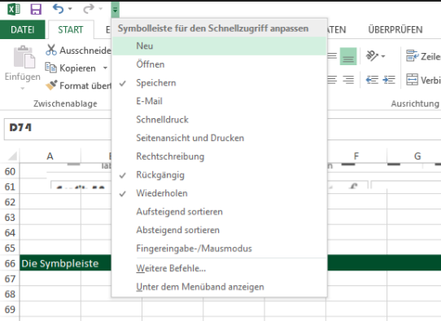

 |  |  |  |  |  |  |  |  | Anpassung der Schnellstartleiste für den Alltag
 |  |  |  |  |  |  |  | Positionierung der Schnellstartleiste

Arbeismappe

 |  | Zelladresse |  |  | Funktionsleiste / Zelleninhalt
 |  |  |  |  |  |  | Spaltenbeschriftung
 |  |  |  |  |  |  |  |  | Zelle

 | Zeilennummerierung

 |  | Status |  | Aktives Tabellenblatt |  |  |  |  |  |  | Ansicht
 |  |  |  |  |  |  |  |  |  |  |  |  | Zoom

Schnellstartleiste
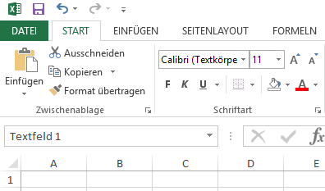
1. Fügen sie den Befehl "PDF-E-Mail-Anlage" ihrer Schnellstartleiste hinzu.
2. Versetzen Sie die Schnellstartleiste unter das Menüband.
3. Blenden Sie das Register Daten aus und anschließend wieder ein.
4. Minimieren Sie das Menüband und fixieren Sie es anschließend wieder.
5. Wechseln Sie in die Ansicht Seitenlayout.
6. Entfernen Sie den Befehl "PDF-E-Mail-Anlage".

Speichern und Dateitypen
Arbeitsmappe speichern

 | 3. Speicherort auswählen

1. Dateinamen eomgeben

2. Datentyp auswählen

 |  | 4. Speichern

Datentypen

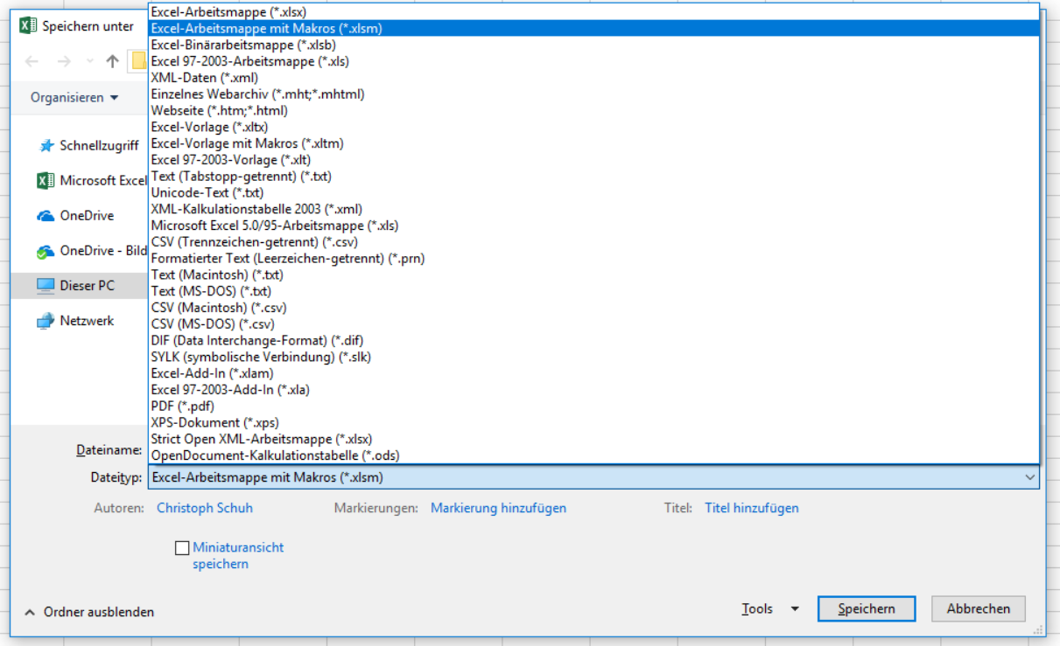

Formeln 2
Übung 1:
1. Berechnen Sie in den Spalten die fehlenden Werte.
2. Berechnen Sie außerdem in A11 die gesamte Produktion, in A12 die Anzahl der verschiedenen Modelle und in A 13 die durchschnittliche Produktion je Modell.
Übung 2:
1. Berechnen Sie in der Spalte C die neuen Preise nach der 5% Erhöhung
2. Was passiert wenn sich die Preise anstelle um 5% gleich um 7% erhöhen?
Übung 1

Fernseher-Produktion
 |  |  | Absatz
Modell Nr. | Produziert Stück | % Anteil an der Gesamtproduktion | Inland | EU | Sonst. Länder | Absatz Gesamt | Überschuss in Zahlen | Überschussanteil Produktion
14-777 | 12000 |  | 4000 | 3000 | 1000
14-778 | 14000 |  | 2800 | 5000 | 2000
14-779 | 8000 |  | 5600 | 1000
15-209 | 5000 |  | 3000 | 200 | 400

Gesamt
Anzahl Modelle
Mittelwert

Übung 2

Preiserhöhung | 5%

Modell-Nr. | Alter Preis | Neuer Preis
A-100 | 12.35
A-101 | 14.99
A-102 | 56.2
A-103 | 106.8
A-104 | 79

Wenn und S-Verweis
Lager

Produkt | Mindestmenge | Menge | Status
Patronen | 30 | 70
Locher | 10 | 15
Tacker | 20 | 12

1. In der Spalte Provision wurden die Prozente aus der Provisionstabelle übertragen über den Sverweis. (=SVERWEIS(C4;$G$4:$H$10;2;WAHR))
2. Der Provisionsbetrag mit einer einfachen Multiplikation. (C4*D4)
3. Anzahl der Mitarbeiter ermittelt über die Funktion Zählenwenn. (=ZÄHLENWENN($B$4:$B$10;C13))
4. Umsatzsumme ermittelt über die Summewenn Funktion. (=SUMMEWENN($B$4:$B$10;C13;$C$4:$C$10))
5. Durschnittlicher Umsatz über die Mittelwertwenn Funktion. (=MITTELWERTWENN($B$4:$B$10;C13;$C$4:$C$10))
Außendienst |  |  |  |  |  | Provisionstabelle

Mitarbeiter | Bezirk | Umsatz | Provision | Provisions- betrag | Kategorie | Umsatz ab | Provision | Kategorie
Kleinlich | Nord | 900.00 € |  |  |  | 0 | 1.2% | Normal
Hellschwing | Nord | 1,500.00 € |  |  |  | 1,000 | 2.0% | Gut
Hurtig | Mitte | 6,300.00 € |  |  |  | 2,000 | 3.0% | Sehr gut
Zampano | Süd | 4,500.00 € |  |  |  | 3,000 | 4.0% | Außergwöhnlich
Ehrlich | Nord | 4,100.00 € |  |  |  | 4,000 | 5.0% | Unglaublich
Müller-Schön | Süd | 1,500.00 € |  |  |  | 5,000 | 6.0% | Wahnsinn
Süßmilch | Mitte | 5,100.00 € |  |  |  | 6,000 | 7.0% | Top

 |  | Nord | Mitte | Süd | Gesamt
Anzahl Mitarbeiter
Umsatzsumme
Durchschnittlicher Umsatz

Wenn-Funktion

1. Sollbestand wird anhand von A27 und 28 bestimmt. (=WENN(B7=A$27;$B$27;$B$28))
2. Bestellmenge bestimmen
(=WENN(C32>=D32;"-";WENN((D32-C32)<=E32;E32;D32-C32))
Warengruppe | Sollbestand
100 | 3
200 | 20

Artikel-Nr. | Warengruppe | Istbestand | Sollbestand | Mindest Bestellmenge | Bestellmenge
A-1299 | 100 | 20 |  | 2
A-1285 | 100 | 0 |  | 2
A-1233 | 100 | 15 |  | 20
A-1265 | 100 | 33 |  | 50
A-2014 | 200 | 1200 |  | 50
A-2015 | 200 | 10 |  | 100
A-2017 | 200 | 1500 |  | 100
A-2020 | 200 | 15 |  | 10
A-2021 | 100 | 5 |  | 1
A-2103 | 100 | 1 |  | 1

Wenn und S-Verweis 2
Die Höhe der Versandkosten ist abhängig vom Bestellwert:
bei einem Bestellwert unter 75 Euro fallen 10 Euro Versandkosten an, ab 75 Euro werden 6,50 Euro und über 150 Euro Bestellwert werden keine Versandkosten berechnet. Erstellen Sie eine Formel zur Berechnung der Versandkosten die Sie anschließend kopieren können. Berechenn Sie zudem noch die Summe.
Übung 1 - Sverweis

Bestellungen

Versandkosten:
Bestellwert ab | 150.00 € | 0.00
 | 75.00 € | 6.50
 | sonst | 10.00

Bestell- datum | Kunde | Bestellwert Netto | Versand- kosten | Summe
2010-05-05 | Müller GmbH | 220.30
2010-05-05 | Hinterhuber | 16.94
2010-05-07 | Gröblich KG | 145.20
2010-05-08 | Stark | 360.00
2010-05-08 | Moser | 96.30
2010-05-09 | Maulwurf Bau | 37.78
2010-05-10 | Berger | 111.50
2010-05-13 | Hügel | 126.90
2010-05-17 | Neumeier | 150.00
2010-05-18 | Jähner | 76.00

1. Prüfen Sie in Zelle C4, ob die Bearbeitungsgebühr bezahlt ist.
Fals ja, soll Zelle C4 das Zeichen "--" und fals nein, soll der Text "Mahnung schicken!" erscheinen. Nutzen sie die WENN-Funktion und vervollständigen Sie die ganze Tabelle.
Übung 2 - Wenn

Name | Bezahlt | Mahnung
Herr Müller | Ja
Herr Franz | Nein
Frau Bethke | Nein
Herr Schulz | Nein
Frau Otto | Ja
Frau Kern | Nein
Frau Kulle | Ja
Herr Fies | Ja
Herr Papier | Ja

Übung 3 - Sverweis

1. Lesen Sie aus der Preisliste den Pkw-Typ (Zelle C10), den Tagessatz (Zelle C14) und den Kilometerpreis (Zelle C15) mit der Funktion SVERWEIS in die jeweiligen Zellen der linken unteren Tabelle ein.

 | INTERCAR Autovermietung |  |  |  | Auto-Preistabelle
 |  |  |  |  | Interne Nr. | Typ | EUR/Tag | EUR/km
 | Interne Nummer: | 3 |  |  | 1 | Audi A4 | 70 | 1.4
 | Ausgeliehen am: | 2014-10-24 |  |  | 2 | BMW 3er | 60 | 1.2
 | Kilometerstand: | 150 |  |  | 3 | BMW 520i | 90 | 1.8
 | Zurückgebracht am: | 2014-10-31 |  |  | 4 | Fiat Barchetta | 70 | 1.4
 | Kilometerstand: | 230 |  |  | 5 | Ford Fiesta | 45 | 0.9
 |  |  |  |  | 6 | Ford Focus | 60 | 1.2
 | PKW-Typ: |  |  |  | 7 | Ford Mondeo | 80 | 1.6
 | Anzahl Tage: | 7 |  |  | 8 | Mercedes C-Klasse | 60 | 1.2
 | Anzahl Kilometer: | 80 |  |  | 9 | Mercedes E-Klasse | 100 | 2
 |  |  |  |  | 10 | Opel Astra | 55 | 1.1
 | Preis pro Tag: |  |  |  | 11 | Opel Frontera | 100 | 2
 | Preis pro Kilometer: |  |  |  | 12 | VW Golf | 45 | 0.9
 |  |  |  |  | 13 | VW Passat | 65 | 1.3
 | Summe: | - €
 | +19 % MwSt.: | - €
 | Gesamtpreis: | - €

Pivot 5
Aktuelle Lagerbestände der Weingeist GmbH
2010-11-05

1. Versuchen sie die Daten mit einer Tabelle
zu Sortieren. (Kategorie,Rot:Weiß,Länder,Anbaugebiet)
2. Filtern Sie nacheinander die Tabelle nach den verschiedenen Ländern und kopieren Sie die Datensätze jeweils in ein neues Tabellenblatt. Benennen Sie die Tabellenblätter entsprechend.
3. Filtern Sie so, dass nur Österreich und Frankreich angezeigt werden, der Preis über 5€ ist und die Kategorie Weiß ist.
BestellNr | Bezeichnung | Anbaugebiet | Land | Preis | Kategorie | Flaschen
A-123 | Steile Kellertreppe, Müller-Thurgau | Baden | Deutschland | 2.30 € | Weiß | 1,800
A-129 | Müller Thurgau | Rheinhessen | Deutschland | 5.95 € | Weiß | 34
B-003 | Kremser Kiesgrube trocken | Krems | Österreich | 4.20 € | Weiß | 833
B-222 | Grüner Veltliner "Arkadenhof" | Krems | Österreich | 8.30 € | Weiß | 2
B-231 | Grüner Veltliner, Landwein | Krems | Österreich | 2.30 € | Weiß | 15
B-333 | Blaufränkischer Schädelbrecher | Burgenland | Österreich | 6.54 € | Rot | 300
B-444 | Grüner Riesling | Mosel | Deutschland | 7.90 € | Weiß | 156
B-707 | Riesling Eiswein | Baden | Deutschland | 12.30 € | Weiß | 44
B-777 | Hinterdörfer Kiesgrube | Burgenland | Österreich | 5.60 € | Weiß | 3,600
C-455 | Wiener Hinterhof, Spätlese Extra | Niederösterreich | Österreich | 8.94 € | Rot | 1,250
D-788 | Rheingau Schattenhang | Rheinhessen | Deutschland | 3.78 € | Weiß | 55
D-902 | Riesling "Kirchenspiel" | Mosel | Deutschland | 7.20 € | Weiß | 1
G-770 | Chateau la Fleur | Bordeaux | Frankreich | 4.90 € | Rot | 4
H-002 | Vino de la Casa, Umbrien | Umbrien | Italien | 5.90 € | Rot | 78
H-111 | Pinot Noir | Bordeaux | Frankreich | 6.20 € | Rot | 233
H-123 | Blauer Zweigelt, Auslese | Burgenland | Österreich | 7.20 € | Rot | 130
H-356 | Sauvignon | Trentin | Italien | 4.90 € | Weiß | 920
H-555 | Chardonnay | Trentin | Italien | 6.30 € | Weiß | 30
K-399 | Merlot, DOC Montepulciano | Toskana | Italien | 8.90 € | Rot | 56
K-444 | Sangiovese Riserva | Apulien | Italien | 14.20 € | Rot | 3
K-445 | Vino Nobile de Montepulciano, Sangiovese | Toskana | Italien | 12.50 € | Rot | 2
K-780 | Rosso de Montepulciano | Toskana | Italien | 10.00 € | Rot | 8
M-333 | Zweigelt, Spätlese, Neusiedlersee | Burgenland | Österreich | 9.90 € | Rot | 91
U-400 | Chardonnay | Burgund | Frankreich | 5.70 € | Weiß | 14
U-700 | Château Moulin Rouge | Burgund | Frankreich | 5.80 € | Rot | 700

